Лист1 (2)
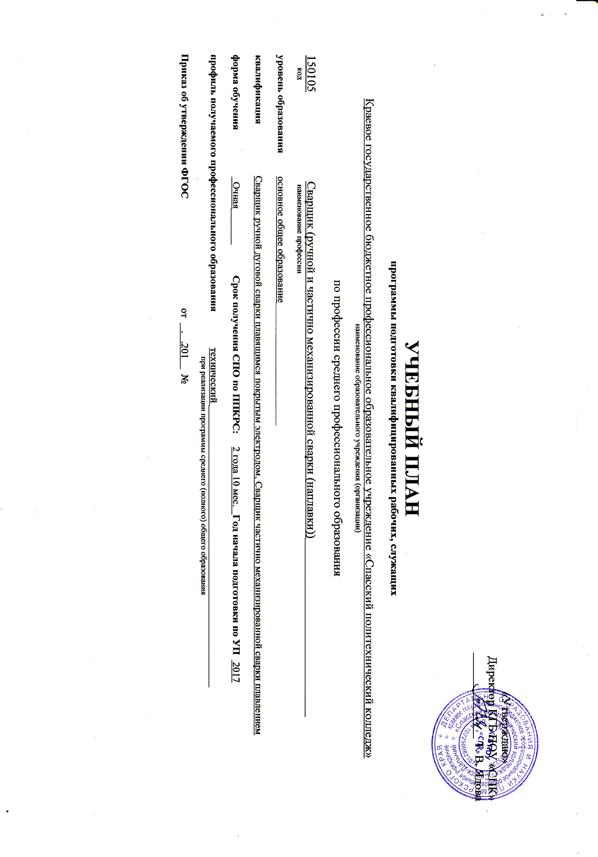
2. План учебного процесса 15.01.05 Сварщик (электросварочные и газосварочные работы)

Индекс | Наименование циклов, разделов, дисциплин, профессиональных модулей, МДК, практик | Формы промежуточной аттестации | Учебная нагрузка обучающихся (час.) |  |  |  | Распределение обязательной нагрузки по семестрам
 |  |  | Максимальная | Самостоятельная работа | Обязательная аудиторная |  | I курс |  | II курс |  | III курс
 |  |  |  |  | Всего занятий | в т.ч. | 1 сем. | 2 сем. | 3 сем. | 4 сем. | 5 сем. | 6 сем
 |  |  |  |  |  | Лабораторно-практические занятия
 |  |  |  |  |  |  | 17 недель | 22 недели | 17 недель | 22 недели | 17 недель | 21 неделя
1 | 2 | 3 | 4 | 5 | 6 | 7 | 8 | 9 | 10 | 11 | 12 | 13
О.00 | Общеобразовательный цикл | 7з/4дз/4э | 3078 | 1026 | 2052 | 872 | 425 | 550 | 440 | 637 | 0 | 0
ОДБ.01 | Русский язык | - ,- ,- , э | 195 | 65 | 130 | 130 | 34 | 44 | 17 | 35
ОДБ.02 | Литература | - ,- ,- , дз | 310 | 103 | 207 | 42 | 51 | 66 | 34 | 56
ОДБ.03 | Иностранный язык | - ,- ,- , дз | 234 | 78 | 156 | 156 | 34 | 44 | 34 | 44
ОДБ.04 | История | - ,- ,- , дз | 205 | 68 | 137 | 20 | 34 | 44 | 17 | 42
ОДБ.05 | Обществознание | - ,- ,- , э | 292 | 97 | 195 | 18 | 34 | 44 | 51 | 66
ОДБ.06 | Химия | - , з | 145 | 48 | 97 | 22 |  |  | 34 | 63
ОДБ.07 | Биология | - , з | 117 | 39 | 78 | 10 | 34 | 44
ОДБ.08 | Физическая культура | з ,з ,з, з | 350 | 119 | 231 | 210 | 51 | 66 | 51 | 63
ОДБ.09 | ОБЖ | - ,- ,- , з | 163 | 54 | 109 | 20 | 34 | 44 | 17 | 14
ОДП.01 | Математика | - ,- ,- , э | 489 | 163 | 326 | 68 | 68 | 88 | 76 | 94
ОДП.02 | Информатика и ИКТ | - , дз | 217 | 72 | 145 | 140 |  |  | 51 | 94
ОДП.03 | Физика | - ,- ,- , э | 361 | 120 | 241 | 36 | 51 | 66 | 58 | 66
ОП.00 | ОБЩЕПРОФЕССИОНАЛЬНЫЙ ЦИКЛ | 3з/4дз/-э | 364 | 121 | 243 | 81 | 153 | 32 | 32 | 0 | 26 | 0
ОП.01 | Основы инженерной графики | дз | 76 | 25 | 51 | 40 | 51
ОП.02 | Основы автоматизации производства | з | 48 | 16 | 32 | 8 |  | 32
ОП.03 | Основы электротехники | дз | 51 | 17 | 34 | 10 | 34
ОП.04 | Основы материаловедения | дз | 51 | 17 | 34 | 10 | 34
ОП.05 | Допуски и технические измерения | дз | 51 | 17 | 34 | 8 | 34
ОП.06 | Основы экономики | з | 48 | 16 | 32 | 5 |  |  | 32
ОП.07 | Безопасность жизнедеятельности | з | 39 | 13 | 26 | 0 |  |  |  |  | 26
П.00 | ПРОФЕССИОНАЛЬНЫЙ ЦИКЛ | -з/12дз/4э(кв) | 2048 | 167 | 1881 | 847 | 34 | 210 | 140 | 155 | 586 | 756 | 0
ПМ.00 | Профессиональные модули | -з/11дз/4э(кв) | 19584 | 135 | 1849 | 847 | 34 | 210 | 140 | 155 | 554 | 756
ПМ.01 | Подготовительно-сварочные работы | -з/2дз/1э(кв) | 102 | 26 | 222 | 167 | 34 | 188 | 0 | 0 | 0 | 0 | 0
МДК.01.01 | Подготовка металла к сварке | дз | 44 | 10 | 34 | 8 | 34
МДК.01.02 | Технологические приемы сборки изделий под сварку | дз | 58 | 16 | 44 | 15 |  | 44
УП.01 | Учебная практика |  | 72 |  | 72 | 72 |  | 72
ПП.01 | Производственная практика |  | 72 |  | 72 | 72 |  | 72
ПМ.02 | Сварка и резка деталей из различных сталей, цветных металлов и их сплавов, чугунов во всех пространственных положениях | -з/4дз/1э(кв) | 177 | 40 | 965 | 472 | 0 | 22 | 140 | 155 | 252 | 396
МДК.02.01 | Оборудование, техника и технология электросварки, | дз | 61 | 15 | 46 | 18 |  | 22 | 24
МДК.02.02 | Технология газовой сварки, | дз | 44 | 10 | 34 | 8 |  |  | 34
МДК.02.04 | Технология электродуговой сварки и резки металлов |  | 24 | 4 | 20 | 4 |  |  | 20
МДК.02.05 | Технология производства сварных конструкций | дз | 48 | 11 | 37 | 10 |  |  | 26 | 11
УП.02 | Учебная практика | дз | 180 |  | 180 | 180 |  |  | 36 | 144
ПП.02 | Производственная практика |  | 648 |  | 648 | 648 |  |  |  |  | 252 | 396
ПМ.03 | Наплавка дефектов деталей и узлов машин, механизмов конструкций и отливок под механическую обработку и пробное давление | -з/3дз/1э(кв) | 78 | 16 | 134 | 88 | 0 | 0 | 0 | 0 | 134 | 0
МДК.03.01 | Наплавка дефектов под механическую обработку и пробное давление | дз | 16 | 2 | 14 | 4 |  |  |  |  | 14
МДК.03.02 | Технология дуговой наплавки деталей | дз | 31 | 7 | 24 | 6 |  |  |  |  | 24
МДК.03.03 | Технология газовой наплавки | дз | 31 | 7 | 24 | 6 |  |  |  |  | 24
УП.03 | Учебная практика |  | 72 |  | 72 | 72 |  |  |  |  | 72
ПМ.04 | Дефектация сварных швов и контроль качества сварных соединений. | -з/2дз/1э(кв) | 67 | 7 | 528 | 266 | 0 | 0 | 0 | 0 | 168 | 360
МДК.04.01 | Дефекты и способы испытания сварных швов | дз | 31 | 7 | 24 | 6 |  |  |  |  | 24
УП.04 | Учебная практика | дз | 36 |  | 36 | 8 |  |  |  |  | 36
ПП.04 | Производственная практика |  | 252 |  | 468 | 468 |  |  |  |  | 108 | 360
ФК.00 | Физическая культура | дз | 64 | 32 | 32 | 32 |  |  |  |  | 32
ВСЕГО: |  | 10з/19дз/8э | 5490 | 1314 | 4176 | 1834 | 612 | 792 | 612 | 792 | 612 | 756
ГИА | Государственная итоговая аттестация | 2 недели
Консультации на учебную группу по 100 часов в год |  |  |  | ВСЕГО | дисциплин и междисциплинврных курсов |  | 612 | 648 | 576 | 648 | 144
Государственная итоговая аттестация: |  |  |  |  | учебной практики |  |  | 72 | 36 | 144 | 108
1.1. Подготовка выпускной квалификационной работы с __________по______________ (всего 1 неделя) |  |  |  |  | производственной практики |  |  | 72 |  |  | 360 | 756
1.2. Защита выпускной квалификационной работы с __________по______________ (всего 1 неделя) |  |  |  |  | экзаменов |  |  | 1 |  | 4 | 3
 |  |  |  |  | дифференцированных зачетов |  | 5 | 1 | 3 | 4 | 6 | 2
 |  |  |  |  | зачетов |  | 1 | 3 | 2 | 3 | 2

